Semáforo
Registros COVID-19, del 29 de octubre al 11 de noviembre del 2021 *

Datos actualizados al 12 de noviembre del 2021 a las 12:01:00 a.m.

Código departamento | Código municipio | Departamento | Municipio | Proyecciones preliminares, de Población INE | Total de tamizajes | Casos confirmados | Tasa por 100K Habitantes | Tasa Pruebas por 1000 | % de Positividad | Puntaje total | semaforo
TOTAL NACIONAL |  |  |  | 17109746 | 106250 | 8702 | 50.859901719 | 0.44 | 8.190 |  |  | Total de municipios según color
1 | 1 | GUATEMALA | GUATEMALA | 1204964 | 36747 | 1007 | 83.57 | 2.18 | 2.74 | 5.5 | >5 y <=7.5
1 | 2 | GUATEMALA | SANTA CATARINA PINULA | 86980 | 4797 | 830 | 954.24 | 3.94 | 17.3 | 7.5 | >5 y <=7.5 | Amarillo | Naranja | Rojo
1 | 3 | GUATEMALA | SAN JOSÉ PINULA | 89001 | 1807 | 226 | 253.93 | 1.45 | 12.51 | 6.5 | >5 y <=7.5 | 166 | 116 | 58
1 | 4 | GUATEMALA | SAN JOSÉ DEL GOLFO | 8409 | 58 | 1 | 11.89 | 0.49 | 1.72 | 3.5 | >2.5 y <=5
1 | 5 | GUATEMALA | PALENCIA | 74517 | 319 | 18 | 24.16 | 0.31 | 5.64 | 6 | >5 y <=7.5
1 | 6 | GUATEMALA | CHINAUTLA | 123356 | 487 | 24 | 19.46 | 0.28 | 4.93 | 5 | >2.5 y <=5
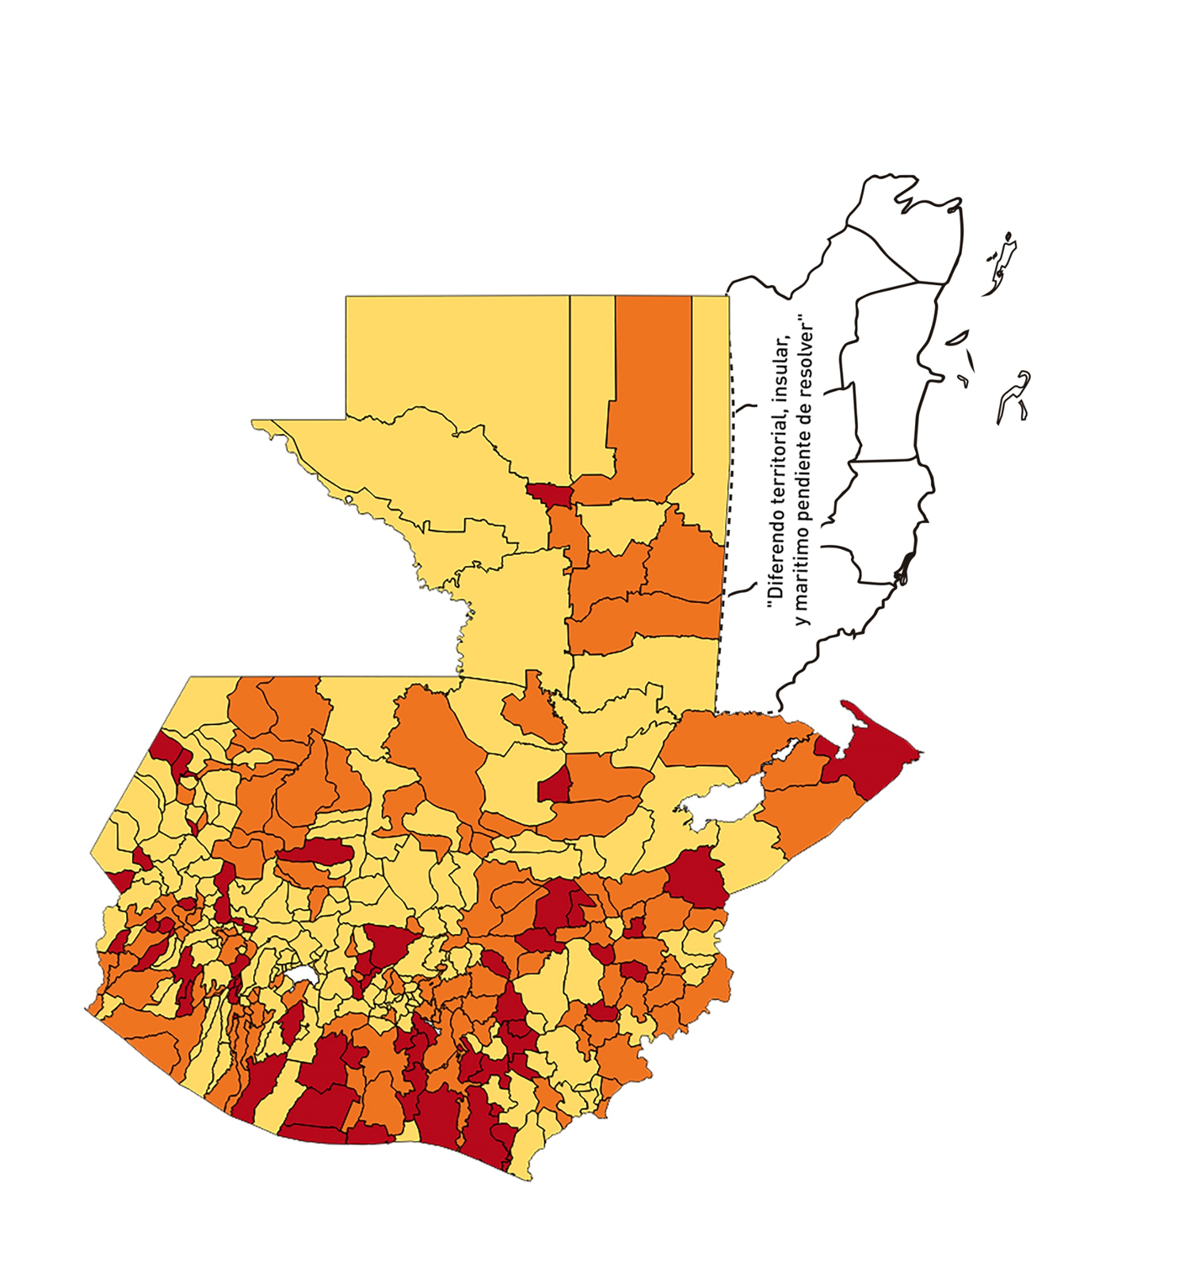
1 | 7 | GUATEMALA | SAN PEDRO AYAMPUC | 66926 | 244 | 11 | 16.44 | 0.26 | 4.51 | 5 | >2.5 y <=5
1 | 8 | GUATEMALA | MIXCO | 507220 | 4142 | 206 | 40.61 | 0.58 | 4.97 | 5.5 | >5 y <=7.5
1 | 9 | GUATEMALA | SAN PEDRO SACATEPÉQUEZ | 55723 | 181 | 27 | 48.45 | 0.23 | 14.92 | 7 | >5 y <=7.5
1 | 10 | GUATEMALA | SAN JUAN SACATEPÉQUEZ | 281520 | 730 | 26 | 9.24 | 0.19 | 3.56 | 4 | >2.5 y <=5
1 | 11 | GUATEMALA | SAN RAYMUNDO | 38739 | 720 | 8 | 20.65 | 1.33 | 1.11 | 3.5 | >2.5 y <=5
1 | 12 | GUATEMALA | CHUARRANCHO | 16872 | 46 | 4 | 23.71 | 0.19 | 8.7 | 6 | >5 y <=7.5
1 | 13 | GUATEMALA | FRAIJANES | 62906 | 4909 | 720 | 1144.56 | 5.57 | 14.67 | 6.5 | >5 y <=7.5
1 | 14 | GUATEMALA | AMATITLÁN | 150322 | 666 | 88 | 58.54 | 0.32 | 13.21 | 8 | >7.5 y <=10
1 | 15 | GUATEMALA | VILLA NUEVA | 475373 | 3519 | 183 | 38.5 | 0.53 | 5.2 | 6.5 | >5 y <=7.5
1 | 16 | GUATEMALA | VILLA CANALES | 166831 | 1183 | 110 | 65.93 | 0.51 | 9.3 | 7.5 | >5 y <=7.5
1 | 17 | GUATEMALA | SAN MIGUEL PETAPA | 148250 | 1432 | 103 | 69.48 | 0.69 | 7.19 | 7 | >5 y <=7.5
2 | 1 | EL PROGRESO | GUASTATOYA | 27201 | 815 | 301 | 1106.58 | 2.14 | 36.93 | 8.5 | >7.5 y <=10
2 | 2 | EL PROGRESO | MORAZÁN | 12639 | 155 | 16 | 126.59 | 0.88 | 10.32 | 6.5 | >5 y <=7.5
2 | 3 | EL PROGRESO | SAN AGUSTÍN ACASAGUASTLÁN | 55039 | 131 | 24 | 43.61 | 0.17 | 18.32 | 8 | >7.5 y <=10
2 | 4 | EL PROGRESO | SAN CRISTÓBAL ACASAGUASTLÁN | 7939 | 38 | 9 | 113.36 | 0.34 | 23.68 | 9 | >7.5 y <=10
2 | 5 | EL PROGRESO | EL JÍCARO | 13509 | 359 | 79 | 584.8 | 1.90 | 22.01 | 7.5 | >5 y <=7.5
2 | 6 | EL PROGRESO | SANSARE | 13602 | 36 | 3 | 22.06 | 0.19 | 8.33 | 6 | >5 y <=7.5
2 | 7 | EL PROGRESO | SANARATE | 42203 | 400 | 32 | 75.82 | 0.68 | 8 | 7 | >5 y <=7.5
2 | 8 | EL PROGRESO | SAN ANTONIO LA PAZ | 22256 | 179 | 55 | 247.12 | 0.57 | 30.73 | 9.5 | >7.5 y <=10
3 | 1 | SACATEPEQUEZ | ANTIGUA GUATEMALA | 59091 | 1011 | 16 | 27.08 | 1.22 | 1.58 | 4.5 | >2.5 y <=5
3 | 2 | SACATEPEQUEZ | JOCOTENANGO | 23492 | 212 | 4 | 17.03 | 0.64 | 1.89 | 4 | >2.5 y <=5
3 | 3 | SACATEPEQUEZ | PASTORES | 19661 | 82 | 2 | 10.17 | 0.30 | 2.44 | 4 | >2.5 y <=5
3 | 4 | SACATEPEQUEZ | SUMPANGO | 46082 | 128 | 9 | 19.53 | 0.20 | 7.03 | 6 | >5 y <=7.5
3 | 5 | SACATEPEQUEZ | SANTO DOMINGO XENACOJ | 14455 | 25 | 2 | 13.84 | 0.12 | 8 | 5 | >2.5 y <=5
3 | 6 | SACATEPEQUEZ | SANTIAGO SACATEPÉQUEZ | 36982 | 141 | 5 | 13.52 | 0.27 | 3.55 | 4 | >2.5 y <=5
3 | 7 | SACATEPEQUEZ | SAN BARTOLOMÉ MILPAS ALTAS | 8642 | 42 | 1 | 11.57 | 0.35 | 2.38 | 4 | >2.5 y <=5
3 | 8 | SACATEPEQUEZ | SAN LUCAS SACATEPÉQUEZ | 28819 | 302 | 6 | 20.82 | 0.75 | 1.99 | 4 | >2.5 y <=5
3 | 9 | SACATEPEQUEZ | SANTA LUCÍA MILPAS ALTAS | 17422 | 79 | 1 | 5.74 | 0.32 | 1.27 | 4 | >2.5 y <=5
3 | 10 | SACATEPEQUEZ | MAGDALENA MILPAS ALTAS | 12766 | 40 | 1 | 7.83 | 0.22 | 2.5 | 4 | >2.5 y <=5
3 | 11 | SACATEPEQUEZ | SANTA MARÍA DE JESÚS | 26769 | 32 | 0 | 0 | 0.09 | 0 | 4 | >2.5 y <=5
3 | 12 | SACATEPEQUEZ | CIUDAD VIEJA | 41010 | 180 | 11 | 26.82 | 0.31 | 6.11 | 7 | >5 y <=7.5
3 | 13 | SACATEPEQUEZ | SAN MIGUEL DUEÑAS | 15562 | 51 | 2 | 12.85 | 0.23 | 3.92 | 4 | >2.5 y <=5
3 | 14 | SACATEPEQUEZ | ALOTENANGO | 28129 | 72 | 4 | 14.22 | 0.18 | 5.56 | 5 | >2.5 y <=5
3 | 15 | SACATEPEQUEZ | SAN ANTONIO AGUAS CALIENTES | 12716 | 20 | 0 | 0 | 0.11 | 0 | 4 | >2.5 y <=5
3 | 16 | SACATEPEQUEZ | SANTA CATARINA BARAHONA | 4569 | 3 | 0 | 0 | 0.05 | 0 | 4 | >2.5 y <=5
4 | 1 | CHIMALTENANGO | CHIMALTENANGO | 114720 | 864 | 24 | 20.92 | 0.54 | 2.78 | 4.5 | >2.5 y <=5
4 | 2 | CHIMALTENANGO | SAN JOSÉ POAQUIL | 33454 | 28 | 1 | 2.99 | 0.06 | 3.57 | 4 | >2.5 y <=5
4 | 3 | CHIMALTENANGO | SAN MARTÍN JILOTEPEQUE | 93517 | 171 | 35 | 37.43 | 0.13 | 20.47 | 8 | >7.5 y <=10
4 | 4 | CHIMALTENANGO | SAN JUAN COMALAPA | 59505 | 87 | 17 | 28.57 | 0.10 | 19.54 | 8 | >7.5 y <=10
4 | 5 | CHIMALTENANGO | SANTA APOLONIA | 23464 | 18 | 3 | 12.79 | 0.05 | 16.67 | 6 | >5 y <=7.5
4 | 6 | CHIMALTENANGO | TECPÁN GUATEMALA | 110891 | 150 | 14 | 12.63 | 0.10 | 9.33 | 5 | >2.5 y <=5
4 | 7 | CHIMALTENANGO | PATZÚN | 70685 | 97 | 2 | 2.83 | 0.10 | 2.06 | 4 | >2.5 y <=5
4 | 8 | CHIMALTENANGO | POCHUTA | 11116 | 25 | 1 | 9 | 0.16 | 4 | 4 | >2.5 y <=5
4 | 9 | CHIMALTENANGO | PATZICÍA | 40104 | 93 | 18 | 44.88 | 0.17 | 19.35 | 8 | >7.5 y <=10
4 | 10 | CHIMALTENANGO | SANTA CRUZ BALANYÁ | 10815 | 36 | 2 | 18.49 | 0.24 | 5.56 | 6 | >5 y <=7.5
4 | 11 | CHIMALTENANGO | ACATENANGO | 28417 | 51 | 4 | 14.08 | 0.13 | 7.84 | 5 | >2.5 y <=5
4 | 12 | CHIMALTENANGO | YEPOCAPA | 42153 | 47 | 7 | 16.61 | 0.08 | 14.89 | 6 | >5 y <=7.5
4 | 13 | CHIMALTENANGO | SAN ANDRÉS ITZAPA | 35087 | 84 | 3 | 8.55 | 0.17 | 3.57 | 4 | >2.5 y <=5
4 | 14 | CHIMALTENANGO | PARRAMOS | 20163 | 61 | 3 | 14.88 | 0.22 | 4.92 | 4 | >2.5 y <=5
4 | 15 | CHIMALTENANGO | ZARAGOZA | 29077 | 121 | 31 | 106.61 | 0.30 | 25.62 | 10 | >7.5 y <=10
4 | 16 | CHIMALTENANGO | EL TEJAR | 23198 | 146 | 6 | 25.86 | 0.45 | 4.11 | 5.5 | >5 y <=7.5
5 | 1 | ESCUINTLA | ESCUINTLA | 168193 | 1182 | 128 | 76.1 | 0.50 | 10.83 | 7.5 | >5 y <=7.5
5 | 2 | ESCUINTLA | SANTA LUCÍA COTZUMALGUAPA | 125854 | 337 | 64 | 50.85 | 0.19 | 18.99 | 8 | >7.5 y <=10
5 | 3 | ESCUINTLA | LA DEMOCRACIA | 25703 | 105 | 11 | 42.8 | 0.29 | 10.48 | 7 | >5 y <=7.5
5 | 4 | ESCUINTLA | SIQUINALÁ | 25993 | 55 | 10 | 38.47 | 0.15 | 18.18 | 8 | >7.5 y <=10
5 | 5 | ESCUINTLA | MASAGUA | 48002 | 105 | 15 | 31.25 | 0.16 | 14.29 | 7 | >5 y <=7.5
5 | 6 | ESCUINTLA | TIQUISATE | 63422 | 327 | 49 | 77.26 | 0.37 | 14.98 | 8 | >7.5 y <=10
5 | 7 | ESCUINTLA | LA GOMERA | 52114 | 151 | 24 | 46.05 | 0.21 | 15.89 | 8 | >7.5 y <=10
5 | 8 | ESCUINTLA | GUANAGAZAPA | 17361 | 34 | 8 | 46.08 | 0.14 | 23.53 | 8 | >7.5 y <=10
5 | 9 | ESCUINTLA | PUERTO DE SAN JOSÉ | 67326 | 410 | 104 | 154.47 | 0.43 | 25.37 | 9.5 | >7.5 y <=10
5 | 10 | ESCUINTLA | IZTAPA | 20096 | 45 | 3 | 14.93 | 0.16 | 6.67 | 5 | >2.5 y <=5
5 | 11 | ESCUINTLA | PALÍN | 71172 | 286 | 79 | 111 | 0.29 | 27.62 | 10 | >7.5 y <=10
5 | 12 | ESCUINTLA | SAN VICENTE PACAYA | 18172 | 291 | 118 | 649.35 | 1.14 | 40.55 | 8.5 | >7.5 y <=10
5 | 13 | ESCUINTLA | NUEVA CONCEPCIÓN | 81233 | 60 | 5 | 6.16 | 0.05 | 8.33 | 5 | >2.5 y <=5
5 | 14 | ESCUINTLA | SIPACATE | 17838 | 11 | 3 | 16.82 | 0.04 | 27.27 | 8 | >7.5 y <=10
6 | 1 | SANTA ROSA | CUILAPA | 46974 | 361 | 67 | 142.63 | 0.55 | 18.56 | 8.5 | >7.5 y <=10
6 | 2 | SANTA ROSA | BARBERENA | 61079 | 318 | 103 | 168.63 | 0.37 | 32.39 | 10 | >7.5 y <=10
6 | 3 | SANTA ROSA | SANTA ROSA DE LIMA | 21415 | 110 | 8 | 37.36 | 0.37 | 7.27 | 7 | >5 y <=7.5
6 | 4 | SANTA ROSA | CASILLAS | 26059 | 61 | 12 | 46.05 | 0.17 | 19.67 | 8 | >7.5 y <=10
6 | 5 | SANTA ROSA | SAN RAFAEL LAS FLORES | 13850 | 364 | 96 | 693.14 | 1.88 | 26.37 | 8.5 | >7.5 y <=10
6 | 6 | SANTA ROSA | ORATORIO | 27115 | 72 | 2 | 7.38 | 0.19 | 2.78 | 4 | >2.5 y <=5
6 | 7 | SANTA ROSA | SAN JUAN TECUACO | 12825 | 57 | 15 | 116.96 | 0.32 | 26.32 | 10 | >7.5 y <=10
6 | 8 | SANTA ROSA | CHIQUIMULILLA | 64871 | 635 | 213 | 328.34 | 0.70 | 33.54 | 9 | >7.5 y <=10
6 | 9 | SANTA ROSA | TAXISCO | 36751 | 123 | 23 | 62.58 | 0.24 | 18.7 | 9 | >7.5 y <=10
6 | 10 | SANTA ROSA | SANTA MARÍA IXHUATÁN | 26721 | 51 | 4 | 14.97 | 0.14 | 7.84 | 5 | >2.5 y <=5
6 | 11 | SANTA ROSA | GUAZACAPÁN | 22197 | 55 | 6 | 27.03 | 0.18 | 10.91 | 7 | >5 y <=7.5
6 | 12 | SANTA ROSA | SANTA CRUZ NARANJO | 17875 | 31 | 2 | 11.19 | 0.12 | 6.45 | 5 | >2.5 y <=5
6 | 13 | SANTA ROSA | PUEBLO NUEVO VIÑAS | 29418 | 89 | 6 | 20.4 | 0.22 | 6.74 | 6 | >5 y <=7.5
6 | 14 | SANTA ROSA | NUEVA SANTA ROSA | 39286 | 100 | 3 | 7.64 | 0.18 | 3 | 4 | >2.5 y <=5
7 | 1 | SOLOLA | SOLOLÁ | 99934 | 222 | 9 | 9.01 | 0.16 | 4.05 | 4 | >2.5 y <=5
7 | 2 | SOLOLA | SAN JOSÉ CHACAYÁ | 5220 | 8 | 0 | 0 | 0.11 | 0 | 4 | >2.5 y <=5
7 | 3 | SOLOLA | SANTA MARÍA VISITACIÓN | 2602 | 0 | 0 | 0 | 0.00 | 0 | 4 | >2.5 y <=5
7 | 4 | SOLOLA | SANTA LUCÍA UTATLÁN | 21790 | 15 | 0 | 0 | 0.05 | 0 | 4 | >2.5 y <=5
7 | 5 | SOLOLA | NAHUALÁ | 93541 | 52 | 7 | 7.48 | 0.04 | 13.46 | 5 | >2.5 y <=5
7 | 6 | SOLOLA | SANTA CATARINA IXTAHUACÁN | 61274 | 36 | 3 | 4.9 | 0.04 | 8.33 | 5 | >2.5 y <=5
7 | 7 | SOLOLA | SANTA CLARA LA LAGUNA | 10340 | 1 | 0 | 0 | 0.01 | 0 | 4 | >2.5 y <=5
7 | 8 | SOLOLA | CONCEPCIÓN | 7214 | 0 | 0 | 0 | 0.00 | 0 | 4 | >2.5 y <=5
7 | 9 | SOLOLA | SAN ANDRÉS SEMETABAJ | 14861 | 35 | 2 | 13.46 | 0.17 | 5.71 | 5 | >2.5 y <=5
7 | 10 | SOLOLA | PANAJACHEL | 16101 | 60 | 0 | 0 | 0.27 | 0 | 4 | >2.5 y <=5
7 | 11 | SOLOLA | SANTA CATARINA PALOPÓ | 4882 | 3 | 0 | 0 | 0.04 | 0 | 4 | >2.5 y <=5
7 | 12 | SOLOLA | SAN ANTONIO PALOPÓ | 15752 | 2 | 0 | 0 | 0.01 | 0 | 4 | >2.5 y <=5
7 | 13 | SOLOLA | SAN LUCAS TOLIMÁN | 31805 | 33 | 2 | 6.29 | 0.07 | 6.06 | 5 | >2.5 y <=5
7 | 14 | SOLOLA | SANTA CRUZ LA LAGUNA | 7894 | 3 | 0 | 0 | 0.03 | 0 | 4 | >2.5 y <=5
7 | 15 | SOLOLA | SAN PABLO LA LAGUNA | 8004 | 1 | 0 | 0 | 0.01 | 0 | 4 | >2.5 y <=5
7 | 16 | SOLOLA | SAN MARCOS LA LAGUNA | 2944 | 0 | 0 | 0 | 0.00 | 0 | 4 | >2.5 y <=5
7 | 17 | SOLOLA | SAN JUAN LA LAGUNA | 13400 | 3 | 1 | 7.46 | 0.02 | 33.33 | 7 | >5 y <=7.5
7 | 18 | SOLOLA | SAN PEDRO LA LAGUNA | 11828 | 19 | 0 | 0 | 0.11 | 0 | 4 | >2.5 y <=5
7 | 19 | SOLOLA | SANTIAGO ATITLÁN | 44854 | 85 | 8 | 17.84 | 0.14 | 9.41 | 6 | >5 y <=7.5
8 | 1 | TOTONICAPAN | TOTONICAPÁN | 118960 | 747 | 28 | 23.54 | 0.45 | 3.75 | 4.5 | >2.5 y <=5
8 | 2 | TOTONICAPAN | SAN CRISTÓBAL TOTONICAPÁN | 42937 | 96 | 17 | 39.59 | 0.16 | 17.71 | 8 | >7.5 y <=10
8 | 3 | TOTONICAPAN | SAN FRANCISCO EL ALTO | 65521 | 154 | 2 | 3.05 | 0.17 | 1.3 | 4 | >2.5 y <=5
8 | 4 | TOTONICAPAN | SAN ANDRÉS XECUL | 29849 | 31 | 1 | 3.35 | 0.07 | 3.23 | 4 | >2.5 y <=5
8 | 5 | TOTONICAPAN | MOMOSTENANGO | 139552 | 139 | 10 | 7.17 | 0.07 | 7.19 | 5 | >2.5 y <=5
8 | 6 | TOTONICAPAN | SANTA MARÍA CHIQUIMULA | 58918 | 41 | 0 | 0 | 0.05 | 0 | 4 | >2.5 y <=5
8 | 7 | TOTONICAPAN | SANTA LUCÍA LA REFORMA | 25668 | 9 | 2 | 7.79 | 0.03 | 22.22 | 6 | >5 y <=7.5
8 | 8 | TOTONICAPAN | SAN BARTOLO | 12459 | 26 | 1 | 8.03 | 0.15 | 3.85 | 4 | >2.5 y <=5
9 | 1 | QUETZALTENANGO | QUETZALTENANGO | 200491 | 2473 | 227 | 113.22 | 0.88 | 9.18 | 6.5 | >5 y <=7.5
9 | 2 | QUETZALTENANGO | SALCAJÁ | 21222 | 103 | 4 | 18.85 | 0.35 | 3.88 | 5 | >2.5 y <=5
9 | 3 | QUETZALTENANGO | OLINTEPEQUE | 38808 | 101 | 9 | 23.19 | 0.19 | 8.91 | 6 | >5 y <=7.5
...

